1.การรวบรวมและตรวจสอบ
A. ข้อมูลวิธีการรวบรวมและตรวจสอบข้อมูลสำหรับการจัดสรรงบกองทุน UC รายการฺ Basic Payment ปี 2564 สำหรับหน่วยบริการสังกัดสำนักงานปลัดกระทรวงสาธารณสุข
ครั้งที่ 1 | 242193 | เสนอแนวทาง และที่ประชุม CFO เขตเห็นชอบให้ดำเนินการตามแนวทางที่เสนอ | ครั้งที่ 2 | 242202 | สื่อสารหน่วยงานที่เกี่ยวข้องตรวจสอบและปรับปรุงข้อมูลให้ถูกต้อง เป้นปัจจุบันตามกรอบเวลาที่กำหนด |  | แหล่งที่มาของข้อมูลเพื่อการตรวจสอบรับรอง |  | [Sheet 3]
 | เสนอแนวทางการดำเนินการรวบรวมและตรวจสอบข้อมูลเพื่อให้ที่ประชุมพิจารณาในการประชุมหารือเพื่อกำหนดแนวทางการจัดสรรเงิน |  |  | แจ้งเขตสุขภาพทุกเขตทุกเขต สำนักงานสาธารณสุขจังหวัดทุกแห่ง และโรงพยาบาลศูนย์และโรงพยาบาลทั่วไปทุกแห่ง ให้ดำเนินการตามกรอบระยะเวลาที่กำหนด
 | กองทุนหลักประกันสุขภาพแห่งชาติของหน่วยบริการสังกัดสำนักงานปลัดกระทรวงสาธารณสุข ปีงบประมาณ พ.ศ. 2564 ครั้งที่ 1/2563 |  |  | ตามกำหนดการจัดเก็บข้อมูลพื้นฐานประกอบการจัดทำข้อเสนอการจัดสรรงบกองทุนหลักประกันสุขภาพแห่งชาติสำหรับหน่วยบริการสังกัดสำนักงานปลัดกระทรวงสาธารณสุข ปีงบประมาณ 2564 |  |  | 242270 | ข้อมูลหน่วยบริการประจำและประชากรรับจากสปสช.ทาง E-mail : health.economics.03@gmail.com วันที่ 23 เมษายน 2563 เวลา 11.40 น.
 | ในวันที่ 5 กุมภาพันธ์ 2563 เวลา 09.30 – 13.30 น.ณ ห้องประชุมกองเศรษฐกิจสุขภาพและหลักประกันสุขภาพ |  |  | หนังสือแจ้งเขตสุขภาพทุกเขต |  | ที่สธ 0209.03/ว 310 ลงวันที่ 14 กุมภาพันธ์ 2563
 | ชั้น 4 อาคาร 7 ตึกสำนักงานปลัดกระทรวงสาธารณสุข |  |  | หนังสือแจ้งสำนักงานสาธารณสุขจังหวัดทุกแห่ง |  | ที่สธ 0209.03/ว 311 ลงวันที่ 14 กุมภาพันธ์ 2563
 |  |  |  | หนังสือแจ้งโรงพยาบาลศูนย์และโรงพยาบาลทั่วไปทุกแห่ง |  | ที่สธ 0209.03/ว 312 ลงวันที่ 14 กุมภาพันธ์ 2563
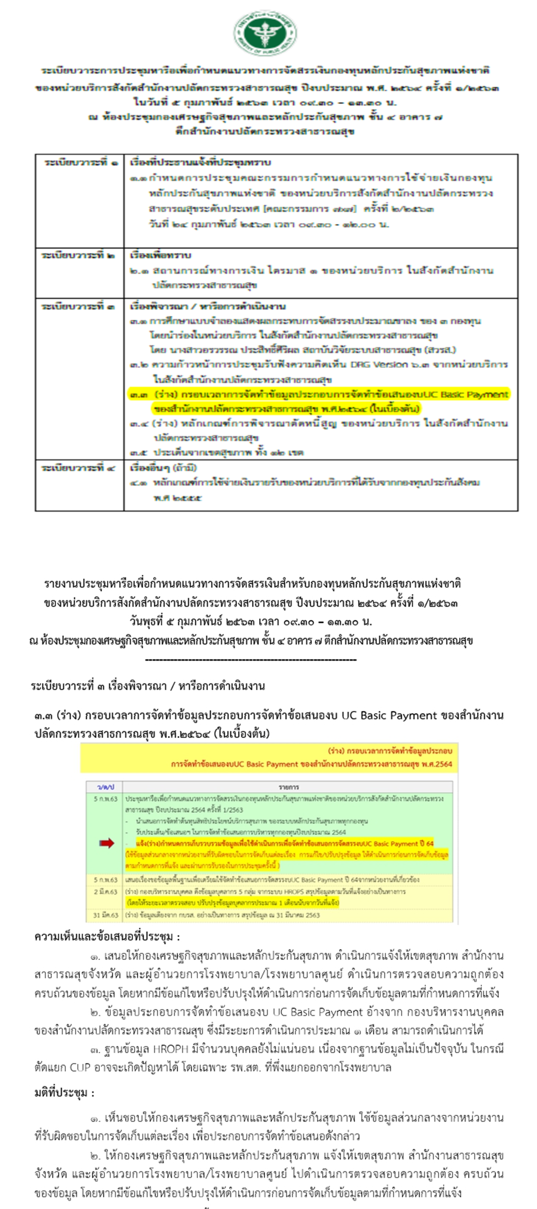
 |  |  | ข้อมูลเตียงของโรงพยาบาล

 |  |  |  | แจ้งให้เจ้าหน้าที่ผู้รับผิดชอบของโรงพยาบาล สำนักงานสาธารณสุขจังหวัด และสำนักงานเขตสุขภาพ ตรวจสอบและยืนยันข้อมูลเตียงเพื่อการจัดสรรได้ที่ ระบบรายงานข้อมูลพื้นฐานสถานบริการสุขภาพ ของกองบริหารการสาธารณสุข
 |  |  |  | ที่ http://203.157.3.213/reportdata/main/index หรือ ที่ https://phdb.moph.go.th ก่อนวันที่ 31 มีนาคม 2563

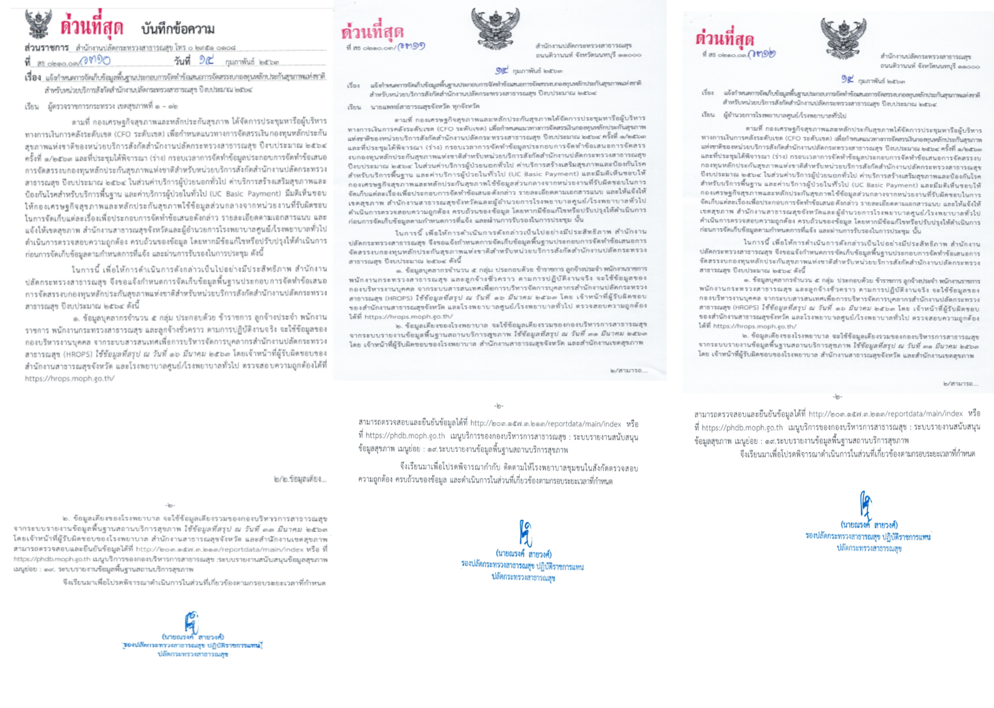

 | สรุปมติการประชุม

